PODACI
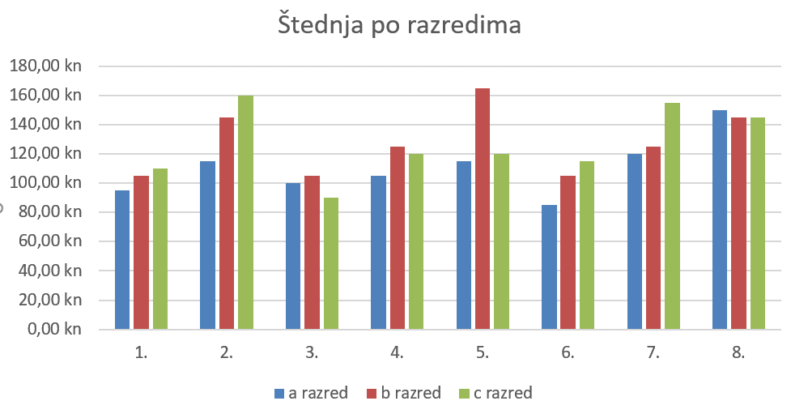
 | a razred | b razred | c razred
1. | 95.00 kn | 105.00 kn | 110.00 kn
2. | 115.00 kn | 145.00 kn | 160.00 kn
3. | 100.00 kn | 105.00 kn | 90.00 kn
4. | 105.00 kn | 125.00 kn | 120.00 kn
5. | 115.00 kn | 165.00 kn | 120.00 kn
6. | 85.00 kn | 105.00 kn | 115.00 kn
7. | 120.00 kn | 125.00 kn | 155.00 kn
8. | 150.00 kn | 145.00 kn | 145.00 kn

IZRADI stupčasti grafikon za prikaz podataka iz tablice na ovom radnom listu,
Grafikon neka bude sličan kao ovaj na slici desno.
Radnu knjigu pospremi u mapu 7.r.-Excel koju ste izradili u mapi na OneDrive-u Moj e-portfolio

1.nacin
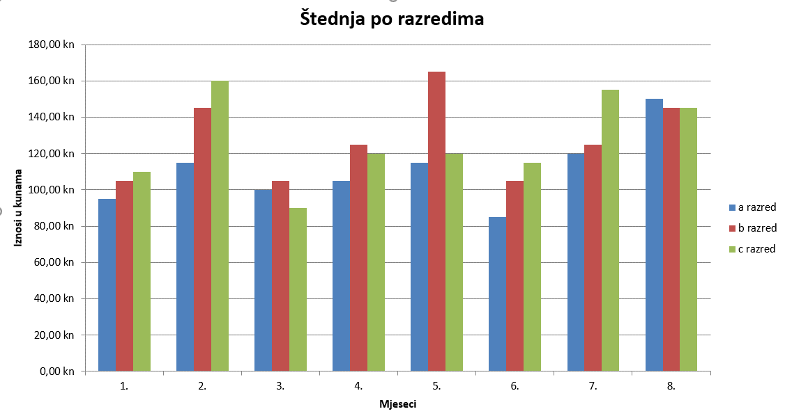
 | a razred | b razred | c razred
1. | 95.00 kn | 105.00 kn | 110.00 kn | PRIMJER Ovo desno je slika grafikona, a ne grafikon koji će se mmijenjati prilikom izmjene podataka u tablici.
2. | 115.00 kn | 145.00 kn | 160.00 kn
3. | 100.00 kn | 105.00 kn | 90.00 kn
4. | 105.00 kn | 125.00 kn | 120.00 kn
5. | 115.00 kn | 165.00 kn | 120.00 kn
6. | 85.00 kn | 105.00 kn | 115.00 kn
7. | 120.00 kn | 125.00 kn | 155.00 kn
8. | 150.00 kn | 145.00 kn | 145.00 kn

2.nacin
1.a | 1.b | 1.c | 2.a | 2.b | 2.c | 3.a | 3.b | 3.c | 4.a | 4.b | 4.c | 5.a | 5.b | 5.c | 6.a | 6.b | 6.c | 7.a | 7.b | 7.c | 8.a | 8.b | 8.c
95.00 kn | 105.00 kn | 110.00 kn | 115.00 kn | 145.00 kn | 160.00 kn | 100.00 kn | 105.00 kn | 90.00 kn | 105.00 kn | 125.00 kn | 120.00 kn | 115.00 kn | 165.00 kn | 120.00 kn | 85.00 kn | 105.00 kn | 115.00 kn | 120.00 kn | 125.00 kn | 155.00 kn | 150.00 kn | 145.00 kn | 145.00 kn

Ovo je prikaz STUPČASTOG grafikona na drugi način. Samo uoči razlike između grafikona izrađenog na prvi i drugi način. Zaključi kod kojeg su podaci preglednije prikazani.

Postotak kopna-mora
Izradi TORTNI grafikon za odnos kopna i mora na Zemlji. Neka bude sličan grafikonu koji se nalazi na slici (dolje). Ćelije u koje se upisuju postoci prvo treba oblikovati u "postotne", a zatim unijeti podatke (0,29 i 0,71) - paziti - podaci se unose sa decimalnim zarezom! |  |  | TORTNI GRAFIKON

 | Odnos kopna i mora na Zemlji
 | kopno | 29%
 | mora | 71%
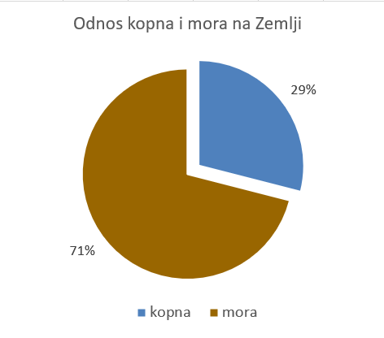
Slika:

